Sheet1
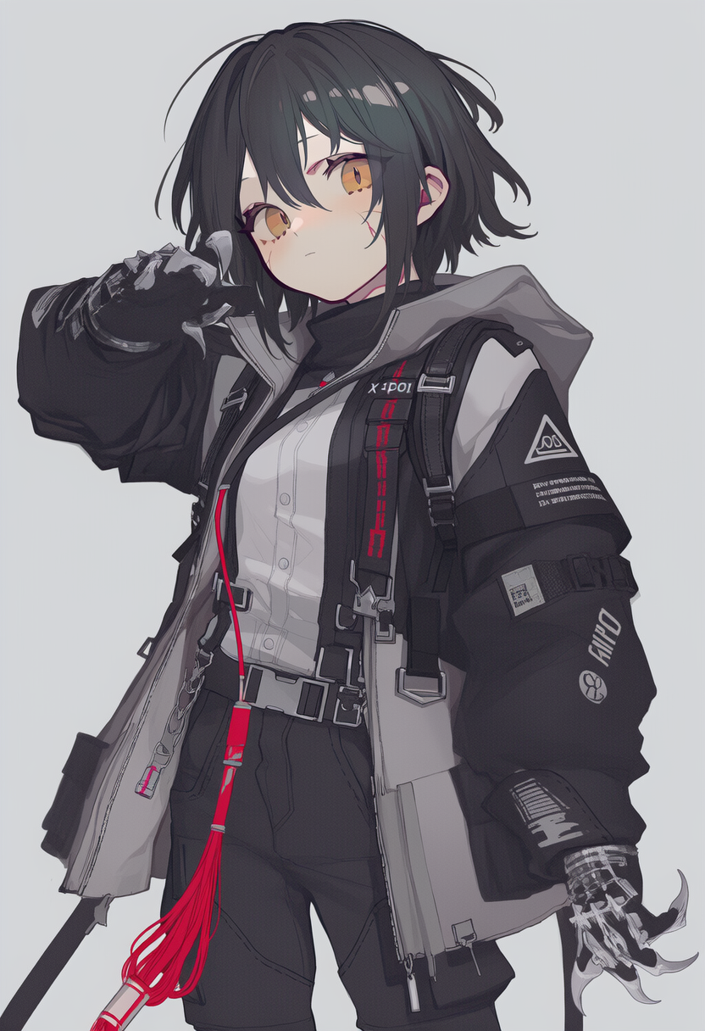
属性 | 骰面 | 点数 | 负赘 | 详述 | 兑换好处
力量 | d6 | 1 | 陋习：AI成瘾（主） | 无法离开AI生活，一天无法接触AI则感觉空虚（每停用24小时就必须成功通过一次活力投骰，否则就会遭受一级疲乏。） | 专长：狂化 | 当遭受1个损伤或动摇(仅限物理伤害)结果后，角色必须马上成功通过一次聪慧投骰，否则将陷入狂化。若有所需要，可以自愿让检定失败。 陷入狂化有下列效果： 狂怒：角色的力量骰子类型上升一级，每次近战攻击都一定是 不羁攻击 ，并且不能使用任何需要才智或专注的技能(由GM决定)，举例而言，角色仍可以咆哮着发出威胁并进行威吓。 暴怒：肾上腺素和怒火刺激着狂战士的肌肉，其坚韧+2，同时忽略1个等级的损伤减值(这和其它降低损伤减值的能力叠加)。 一莽无前：当狂战士的格斗检定大失败时，其会随机命中攻击范围内的一个目标(不能是初始目标)，不分敌我。若没有合适的目标，这一击则只是单纯失手、砸中附近的物件等等。 狂化持续5轮后，人物就会遭受一级疲劳。在第10轮，其会再遭受一级疲乏并且结束狂化。角色也可以随时选择压下怒火，这需要通过一次-2的聪慧投骰(使用一个自由行动；若是其能在引发疲乏之前压制怒火则可以避免疲乏！)。再次进入狂化会重新计轮数，即便是同一场战斗中也如此。
灵巧 | d6 | 1 | 恐惧症：远离网络（次） | 手机或相应联系AI的物品无法离身，否则恐惧（当人物面对这种恐惧时(GM决定，通常是目睹)，若是次要负赘，则所有特性投骰都会-1。） | 1点换钱,1点换技能
活力 | d6 | 1 | 年幼（次） | 幼年与家庭脱离。（角色只有12-15岁，用于调整属性的点数从5点变成4点，技能点也从12点变成10点，会额外获得1点助力点）
聪慧 | d6 | 1 | 拙舌（主） | 长期与AI交往，不太会和人说话。（角色涉及言语的威吓、表演、交涉和嘲弄投骰都会遭受-1减值。） | 属性升级
心魂 | d6 | 1
 |  |  | 背景 | 幼年因为家庭原因被丢弃，收养于黄区孤儿院，造成性格孤僻，养成了日常生活极度依赖AI的习惯。中间通过AI推荐进行了一些赛博改装和购物，从此走上了半当打手半打黑拳的生活。在一次任务中结识了金融会计，作为长期介绍工作的接头人一直合作。 |  | 专长：组织恩惠 Fiction Favor需求： 入门，心魂d6+，聪慧d6+ 选择一个组织（白桦树）。你就是特别擅长和这个组织的人打交道。你在与该组织相关的投骰上获得+1的加值，这包括：影响该组织成员的交涉或威吓尝试、回忆该组织的知识、调查该组织的信息，等。
技能 | 骰面 | 点数
运动 | d6 | 1
通用知识 | d4 | 0
察觉 | d4 | 0
交涉 | d4 | 0 | 物品 |  | 100
潜行 | d4 | 0 | 爪刀*2 | 力量+d4 | 240
格斗 | d8 | 4 | 旧款凯夫拉内衬 | 3*(躯干) | 900
电子学 | d6 | 2 | 燧明 Nova X | 燧明年度旗舰手机，搭载最新燧人自研芯片与6.8英寸全息显示屏。具备全息投影通话、AI实时翻译、TAIYI深度集成等功能。钛合金机身，续航36小时，防水防尘。可作为个人热点供其他设备联网。 | 6000
修理 | d6 | 2 | 军剩凯夫拉头盔 | 4*(头部) | 500
生存 | d6 | 2 | 休闲衣服 |  | 80
 |  |  | 尼龙绳 |  | 40
 |  |  | 铺盖卷 |  | 100
 |  |  | 手电筒 |  | 60
 |  |  | 二手工具组 |  | 80
 |  |  | 飞刀*2 | 3/6/12,力量+d4 | 240
 |  |  | 扶伤贴 | 重伤后挣扎求生的最后一根救命稻草，能自动移除失血，并在2d6分钟内为额外的无力化投骰提供+2奖励。 | 600
 |  |  | 止痛药*3 | 非处方止痛片。服用后1小时内忽略1点损伤减值。24小时内重复服用效果减半（由GM裁定）。不能治愈伤口，只是掩盖疼痛。 | 60
 |  |  | 催眠气体手雷 | 范围内无呼吸器或防毒面具的目标须通过-2的活力投骰，否则昏厥2d6小时。气体在3轮后消散。大失败则昏厥时间翻倍。 | 300

